参考_（権限代理対応）
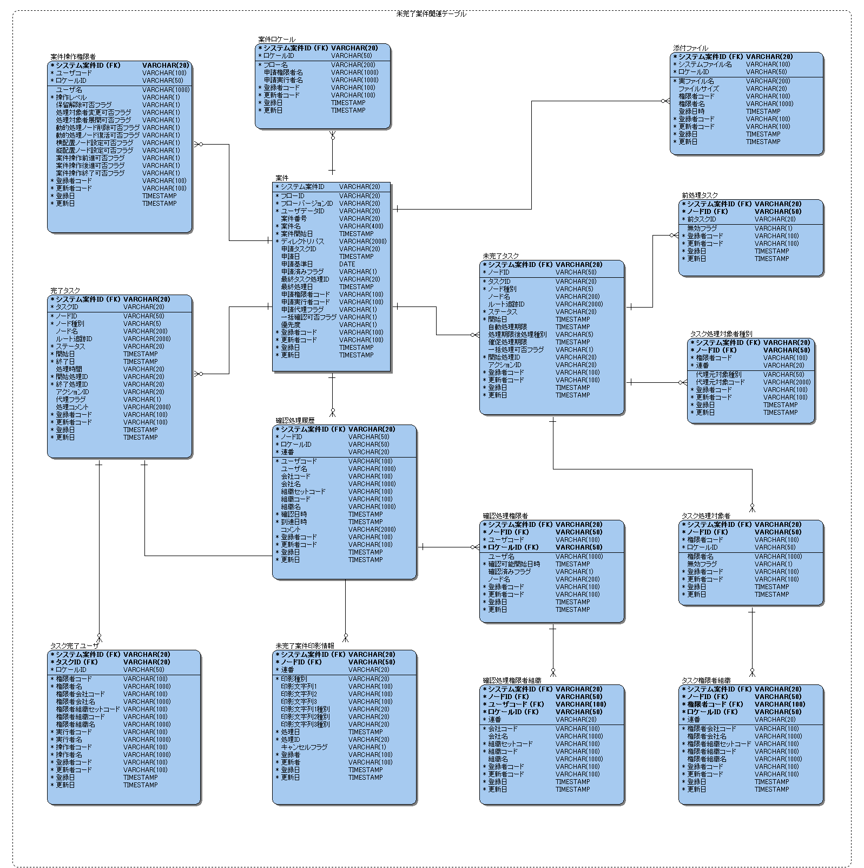
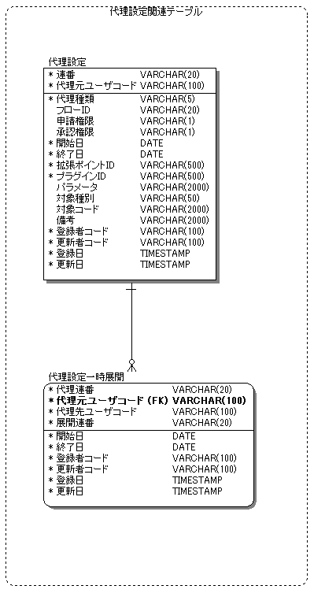
version 7.2
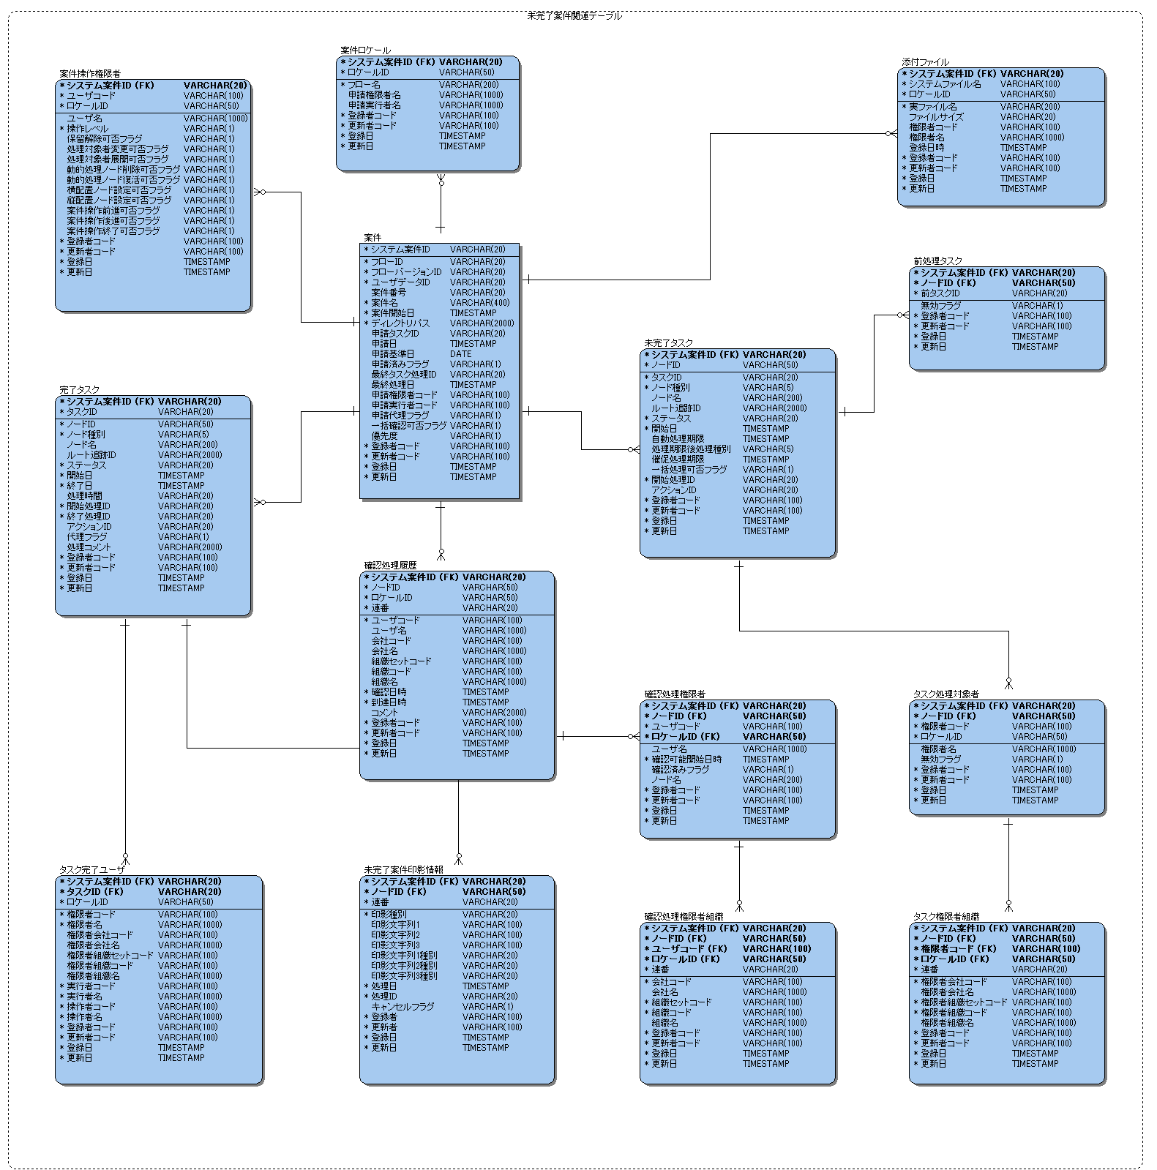

・代理機能追加によるテーブルおよびカラム追加

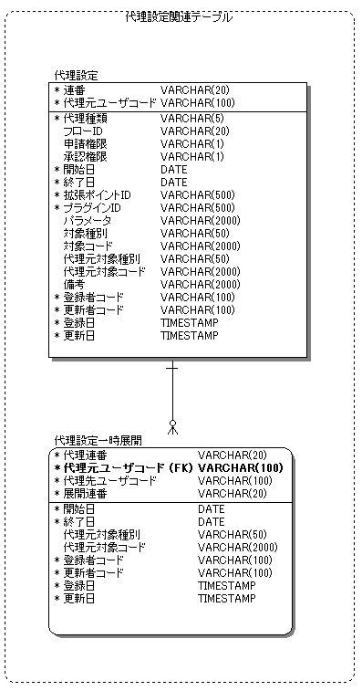
Accel Platform

参考_（管理グループ対応）
version 7.2

・管理グループ機能追加によるテーブル削除および追加

Accel Platform

参考_（IMBOX対応）
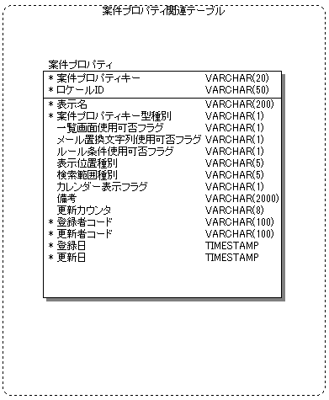
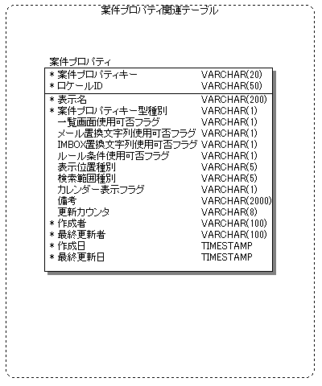
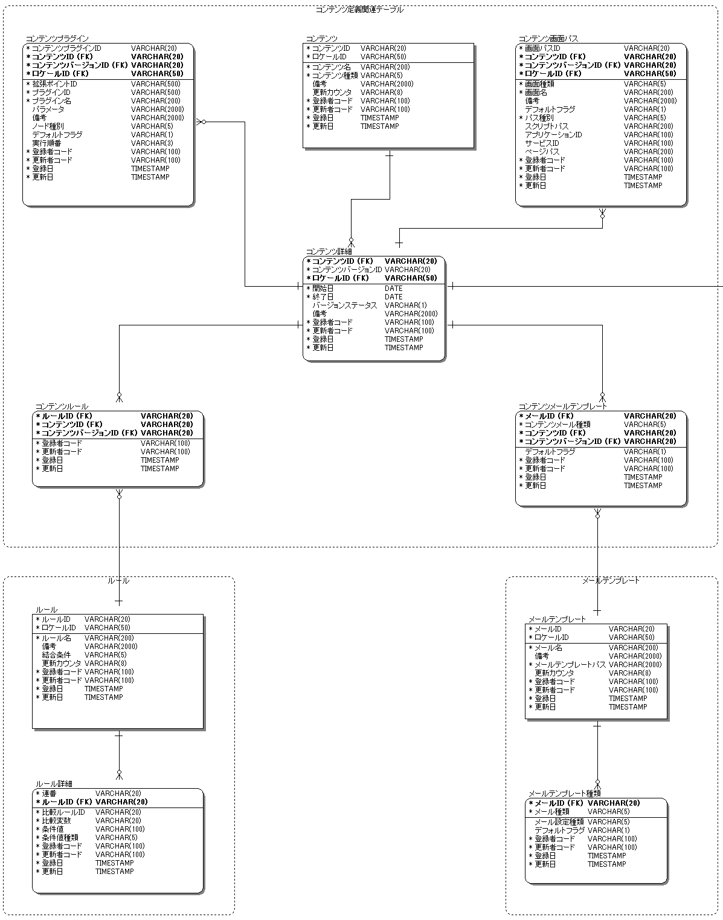
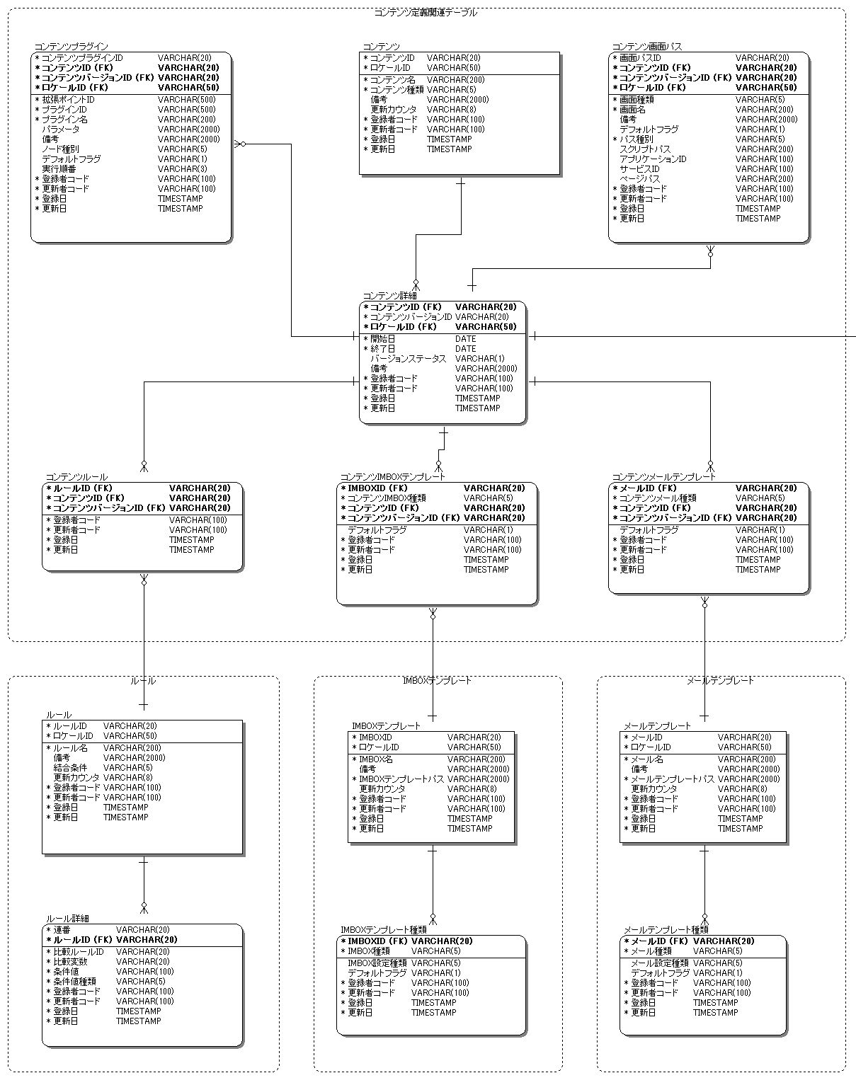

version 7.2
Accel Platform

・IMBox機能追加によるテーブル追加

